Data
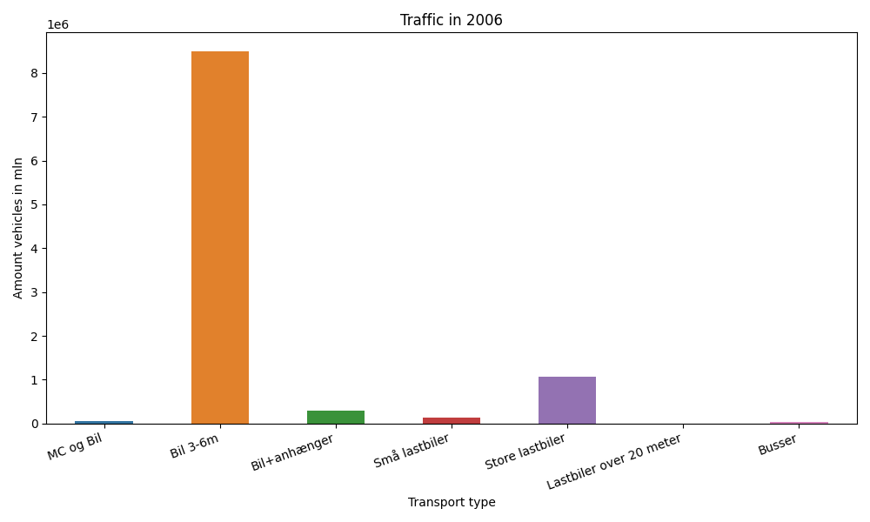
År | Måned | MC og Bil | Bil 3-6m | Bil+anhænger | Små lastbiler | Store lastbiler | Lastbiler over 20 meter | Busser | Total
2006 | 12 | 331 | 696020 | 14716 | 9461 | 82276 | 0 | 2358 | 805162
2006 | 11 | 617 | 694374 | 16400 | 11444 | 97599 | 0 | 3258 | 823692
2006 | 10 | 2631 | 772266 | 21934 | 11756 | 97876 | 0 | 3861 | 910324
2006 | 9 | 6808 | 768075 | 23779 | 12159 | 94213 | 0 | 4650 | 909684
2006 | 8 | 7960 | 858557 | 39215 | 12802 | 95954 | 0 | 4330 | 1018818
2006 | 7 | 12179 | 838083 | 53872 | 11521 | 80616 | 0 | 3253 | 999524
2006 | 6 | 9226 | 764802 | 30590 | 12329 | 95671 | 0 | 4270 | 916888
2006 | 5 | 6349 | 755527 | 24238 | 11929 | 97196 | 0 | 4523 | 899762
2006 | 4 | 3042 | 682812 | 20751 | 9982 | 81940 | 0 | 3373 | 801900
2006 | 3 | 875 | 642869 | 16418 | 10600 | 91851 | 0 | 3270 | 765883
2006 | 2 | 230 | 534904 | 12807 | 8743 | 76428 | 0 | 2533 | 635645
2006 | 1 | 195 | 489812 | 11673 | 8979 | 80076 | 0 | 2155 | 592890

